信用交易
融资融券市场交易数据统计(2024-02-01)

标的证券 | 融资融券余额（亿元） | 融资余额（亿元） | 融券余额（亿元） | 融资买入额（亿元） | 融资融券规模变化（亿元） | 融资余额增幅(‰) | 融券余额增幅(%)
统计数据 | 15,545.86 | 14,879.60 | 655.07 | 426.09 | -117.75 | -7.65 | -0.47
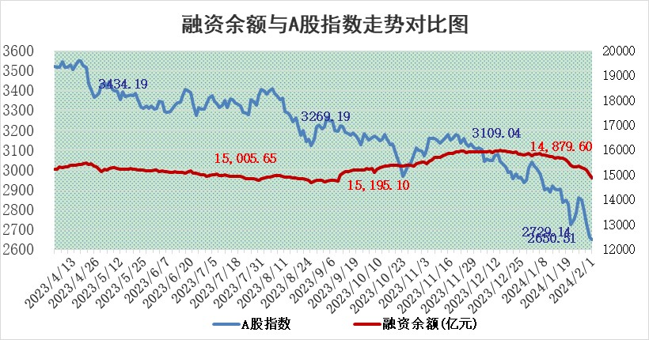

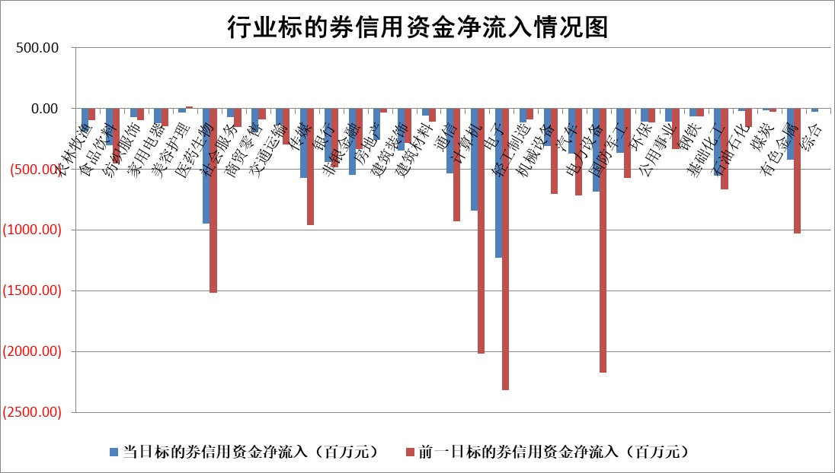

 |  |  |  |  |  |  |  | 2

标的基金代码 | 标的基金简称 | 融资余额/市值(%) | 融资余额增幅(%) | 融资买入额/成交金额(%) | （融资余额净增额-融券余额净增额）/市值(‱) | 融券余额降幅(%) | ABS[（融资余额净增额-融券余额净增额）/市值净增额-1](%)
159902 | 华夏中小板ETF | 0.00 | 0.00 | 0.00 | 0.00 | 0.00 | 100.00
159915 | 易方达创业板ETF | 5.43 | -0.47 | 123437.04 | -3.85 | -10.31 | 103.97
159919 | 嘉实沪深300ETF | 1.72 | 1.24 | 6.62 | 2.67 | 22.21 | 144.70
159920 | 华夏恒生ETF | 62.38 | -0.79 | 7.71 | -49.66 | -0.65 | 176.40
159922 | 嘉实中证500ETF | 1.02 | 1.06 | 2.77 | 16.52 | 6.39 | 128.71
159925 | 南方沪深300ETF | 0.28 | -0.15 | 0.00 | 0.82 | 0.65 | 101.27
159928 | 消费ETF | 1.33 | 0.45 | 4.07 | 0.39 | -2.89 | 99.00
159934 | 易方达黄金ETF | 190.80 | -1.29 | 0.19 | -249.14 | 0.00 | 866.51
159939 | 全指信息技术ETF | 1.18 | -2.65 | 23.27 | -3.29 | -1.71 | 101.96
159940 | 全指金融地产ETF | 0.14 | -0.23 | 0.00 | -0.03 | 0.00 | 99.93
159995 | 半导体芯片ETF | 3.83 | -1.35 | 79.56 | -3.31 | 10.09 | 103.49
159997 | 天弘中证电子ETF | 2.34 | 6.47 | 8.18 | 12.33 | -1.39 | 91.00
159998 | 天弘中证计算机主题ETF | 0.77 | -4.70 | 0.01 | 3.93 | 33.39 | 96.92
510050 | 华夏上证50ETF | 5.94 | 0.00 | 205.11 | 2.37 | 23.35 | 98.74
510180 | 华安上证180ETF | 0.54 | -0.24 | 2.11 | -0.27 | -39.41 | 100.69
510880 | 华泰柏瑞红利ETF | 0.27 | 6.87 | 2.11 | 1.93 | 4.07 | 103.57
510900 | 易方达恒生H股ETF | 78.79 | -1.09 | 3.85 | -86.54 | 0.00 | 288.66
511010 | 5年期国债ETF | 10.25 | -0.15 | 0.03 | -1.59 | 0.00 | 82.52
511380 | 可转债及可交换债券ETF | 7.67 | -0.35 | 6.88 | -2.71 | 0.00 | 103.34
512000 | 全指证券ETF | 8.69 | 0.24 | 19.48 | 2.27 | 0.40 | 103.52
512010 | 沪深300医药卫生ETF | 7.18 | -1.21 | 112.64 | -9.54 | -3.99 | 130.43
512070 | 沪深300非银ETF | 2.26 | 0.38 | 154.46 | -0.58 | -33.80 | 99.14
512400 | 南方中证申万有色金属ETF | 2.80 | -1.80 | 0.36 | -3.81 | 8.59 | 56.43
512580 | 广发中证环保产业ETF | 1.72 | 2.72 | 1.01 | 4.57 | 0.35 | 112.98
512660 | 国泰中证军工ETF | 4.84 | -0.40 | 12.84 | -2.88 | -2.81 | 93.76
512800 | 华宝中证银行ETF | 12.71 | -0.31 | 1.54 | -1.99 | 5.58 | 97.64
512980 | 广发中证传媒ETF | 1.34 | -1.64 | 137.16 | -1.31 | 6.25 | 98.92
515030 | 华夏中证新能源汽车ETF | 3.38 | -0.32 | 13.19 | -1.37 | -1.92 | 98.26
515050 | 华夏中证5G通信主题ETF | 1.68 | 1.40 | 16.78 | 1.47 | -36.39 | 99.46
515070 | 华夏中证人工智能ETF | 3.81 | 0.10 | 9.10 | 0.12 | -1.84 | 99.92
标的股票比较指标 |  | 融资余额/流通A股市值(%) | 融资余额增幅(%) | 融资买入额/成交金额(%) | （融资余额净增额-融券余额净增额）/流通A股市值(‱) | 融券余额降幅(%) | ABS[（融资余额净增额-融券余额净增额）/流通A股市值净增额-1](%)
前十名标的个股 |  | 阳光城 | 南微医学 | 观典防务 | 新力金融 | 美吉姆 | 华如科技
 |  | 搜于特 | 天孚通信 | 南玻A | 格林精密 | 海正生材 | 嘉益股份
 |  | 紫鑫药业 | 新力金融 | 泰达股份 | 力源科技 | 石化机械 | 赛腾股份
 |  | 嘉凯城 | 渤海轮渡 | 蓝盾光电 | 致远互联 | 扬电科技 | 凯格精机
 |  | 宋都股份 | 长城科技 | 陕国投A | 骏成科技 | 四川成渝 | 利元亨
 |  | 美好置业 | 江苏博云 | 科捷智能 | 英诺特 | 任子行 | 联测科技
 |  | 中天金融 | 中国广核 | 渤海轮渡 | 联特科技 | 海峡股份 | 杰普特
 |  | 庞大集团 | 美邦服饰 | 国中水务 | 渤海轮渡 | 通润装备 | 百润股份
 |  | 泽达易盛 | 绿能慧充 | 合盛硅业 | 鸥玛软件 | 北京科锐 | 力芯微
 |  | 蓝光发展 | 三湘印象 | 西南证券 | 有方科技 | 丛麟科技 | 金禾实业
后十名标的个股 |  | 天喻信息 | 奕东电子 | 亚星客车 | 奕东电子 | 交运股份 | 科力尔
 |  | 步步高 | 亚香股份 | 天喻信息 | 三孚新科 | 渤海化学 | 海优新材
 |  | 鸿达兴业 | 三孚新科 | 步步高 | 海翔药业 | 祥明智能 | 东方通
 |  | 天沃科技 | 九牧王 | 鸿达兴业 | 奥雅股份 | 欢乐家 | 软控股份
 |  | 金圆股份 | 汉仪股份 | 天沃科技 | 朗科科技 | 深高速 | 金地集团
 |  | 哈工智能 | 朗科科技 | 金圆股份 | 汉仪股份 | 万事利 | 派能科技
 |  | 正邦科技 | 鸿日达 | 哈工智能 | 航锦科技 | 工业富联 | 东阿阿胶 | ;
 |  | 华铁股份 | 嘉和美康 | 正邦科技 | 泰山石油 | 南模生物 | 高测股份
 |  | 中国中期 | 威腾电气 | 华铁股份 | 强力新材 | 康强电子 | 汉得信息
 |  | 新华联 | 美吉姆 | 中国中期 | 和顺科技 | 晓鸣股份 | 广东宏大
说明：1.以上普通交易数据和信用交易数据皆以交易日收盘后数据为基准；2.上述标的证券总数据只计算标的证券市场总数据，不包括从标的证券中调出去标的证券数据，所以与交易所公布的总值略有不同； 3.上述行业采用申万一级行业分类；4.以上标的基金和标的个股中比较的6个指标值中：前5个（从左至右）为正向指标，值越大排名越靠前；第6个为逆向指标，值越小，排名越靠前；5.第6个指标中ABS[]表示求绝对值，其主要用于考量信用资金相对净流入对股价相对净变化的贡献程度；6.数据来源：wind，交易所。

 | 证券代码 | 新增融资余额 | 融资买入额 | 融资买入增幅前10
远大智能 | 002689 | 28175353 | 42268582 | 199%
亚太股份 | 002284 | 21555247 | 34242865 | 82%
赛诺医疗 | 688108 | 72122899 | 101076547 | 78%
湖南发展 | 000722 | 66023557 | 137112987 | 75%
柘中股份 | 002346 | 14584119 | 36845980 | 58%
国城矿业 | 000688 | 24683149 | 48240585 | 54%
兆新股份 | 002256 | 1985058 | 4066269 | 52%
凯美特气 | 002549 | 33806472 | 61340055 | 52%
华昌达 | 300278 | 13474542 | 19303225 | 48%
新华联 | 000620 | 27311937 | 39201759 | 43%

 | 证券代码 | 新增融资余额 | 融资买入额 | 融资买入增幅前10
兔宝宝 | 002043 | 73310337 | 89923983 | 334%
捷昌驱动 | 603583 | 26026415 | 31686727 | 262%
湘财股份 | 600095 | 94196837 | 132280449 | 252%
中谷物流 | 603565 | 49103883 | 60098371 | 234%
中青宝 | 300052 | 24215352 | 31377809 | 98%
顾家家居 | 603816 | 138518545 | 188424210 | 78%
喜临门 | 603008 | 31503289 | 48351944 | 77%
财信发展 | 000838 | 10831830 | 17666790 | 74%
苏州银行 | 002966 | 10578096 | 19143736 | 72%
金诚信 | 603979 | 23858538 | 36098133 | 60%

